데이터베이스 설계 문서(ERD 및 테이블 명세서)
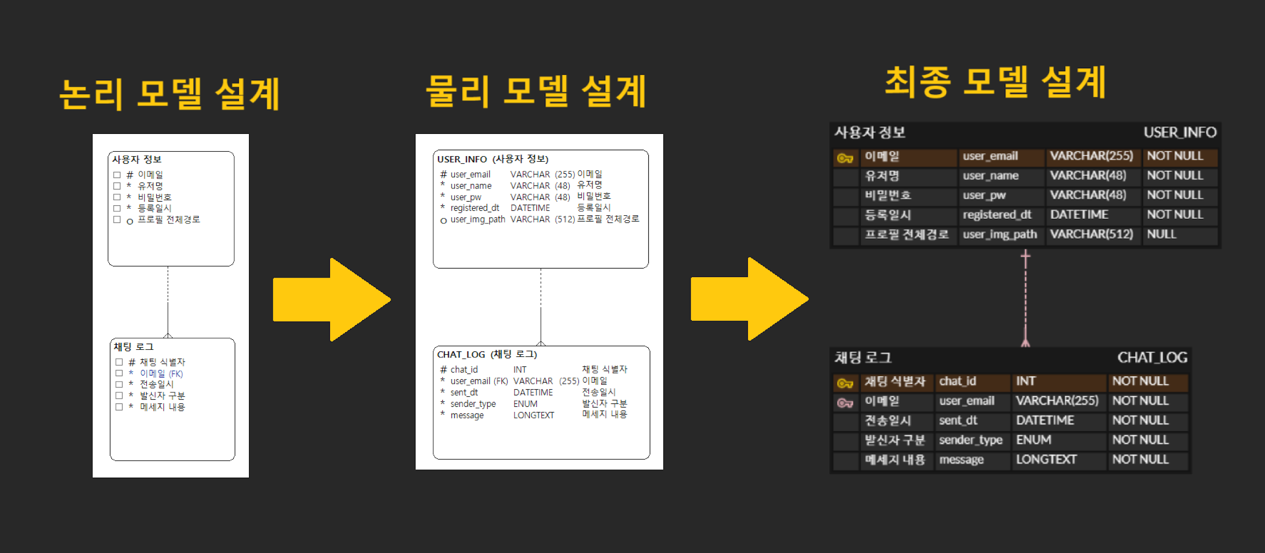

Table Specification
시스템/서비스 | DAIS |  |  |  | 작성자 |  | 조이현 | 작성일 | 2025.05.23
프로젝트명 | DAIS
dbms | MYSQL
db name | dais_db
schema name | dais_db
table name | USER_INFO
테이블명 | USER_INFO
상세설명 | 사용자 정보 테이블
초기 예상 건수 | 증가 예상 건수 |  |  |  | 최대 예상 건수 | 업데이트 주기 | data 보존 기간 | data 백업 주기
 | 건수 |  | 주기
- | - |  | - |  | - | 수시 | 0년 | 0개월

no | 한글 컬럼명 | 영문 컬럼명 | 설명 | Type | PK | FK | 참조 테이블 | Not Null | DEFAULT
1 | 이메일 | user_email | 유저 이메일(고유식별 ID) | VARCHAR(255) | PK |  |  | Y | 인증 필요
2 | 유저명 | user_name | 유저 닉네임 | VARCHAR(48) |  |  |  | Y | 2-16자
3 | 비밀번호 | user_pw | 암호화 저장 | VARCHAR(48) |  |  |  | Y | 8-16자, 영문+숫자+특수문자 !@#$%^&*
4 | 등록일시 | registered_dt | 유저 등록 일시 | DATETIME |  |  |  | Y | CURRENT_TIMESTAMP
5 | 프로필 전체경로 | user_img_path | 프로필 이미지 전체경로 | VARCHAR(512) |  |  |  |  | NULL

Table Specification
시스템/서비스 | DAIS |  |  |  | 작성자 |  | 조이현 | 작성일 | 2025.05.23
프로젝트명 | DAIS
dbms | MYSQL
db name | dais_db
schema name | dais_db
table name | CHAT_LOG
테이블명 | CHAT_LOG
상세설명 | 채팅 로그 테이블
초기 예상 건수 | 증가 예상 건수 |  |  |  | 최대 예상 건수 | 업데이트 주기 | data 보존 기간 | data 백업 주기
 | 건수 |  | 주기
- | - |  | - |  | - | 수시 | 0년 | 0개월

no | 한글 컬럼명 | 영문 컬럼명 | 설명 | Type | PK | FK | 참조 테이블 | Not Null | DEFAULT
1 | 채팅 식별자 | chat_id | 자동 증분 ID | INT | PK |  |  | Y | AUTO_INCREMENT
2 | 이메일 | user_email | 유저 이메일 | VARCHAR(255) |  | FK | USER_INFO | Y
3 | 전송일시 | sent_dt | 메시지 전송 일시 | DATETIME |  |  |  | Y | CURRENT_TIMESTAMP
4 | 발신자 구분 | sender_type | "BOT", "USER" 구분 | ENUM |  |  |  | Y | BOT, USER
5 | 메세지 내용 | message | 채팅 메시지 실제 내용 | LONGTEXT |  |  |  | Y

